Bug Reports
 |  |  |  |  | Bug reports

Identifier | Severity | Priority | Summary | Description | Steps to reproduce | Comments | Attachments
BR_1 | major | high | При вводе значений "Пусто" в поле логина и пароля на странице авторизации не появляется информационное сообщение "Введите логин и пароль". | После нажатия на кнопку "Ввод" при незаполненных полях не появляется информационное сообщение "Введите логин и пароль". Ожидаемый результат: Появляется информационное сообщение "Введите логин и пароль". Фактический результат: Информационное сообщение "Введите логин и пароль" не появляется, курсор мигает в поле "Пароль". | 1. Поле "Логин" не заполнено 2. Поле "Пароль" не заполнено. 3. Нажать на "Войти" |  | 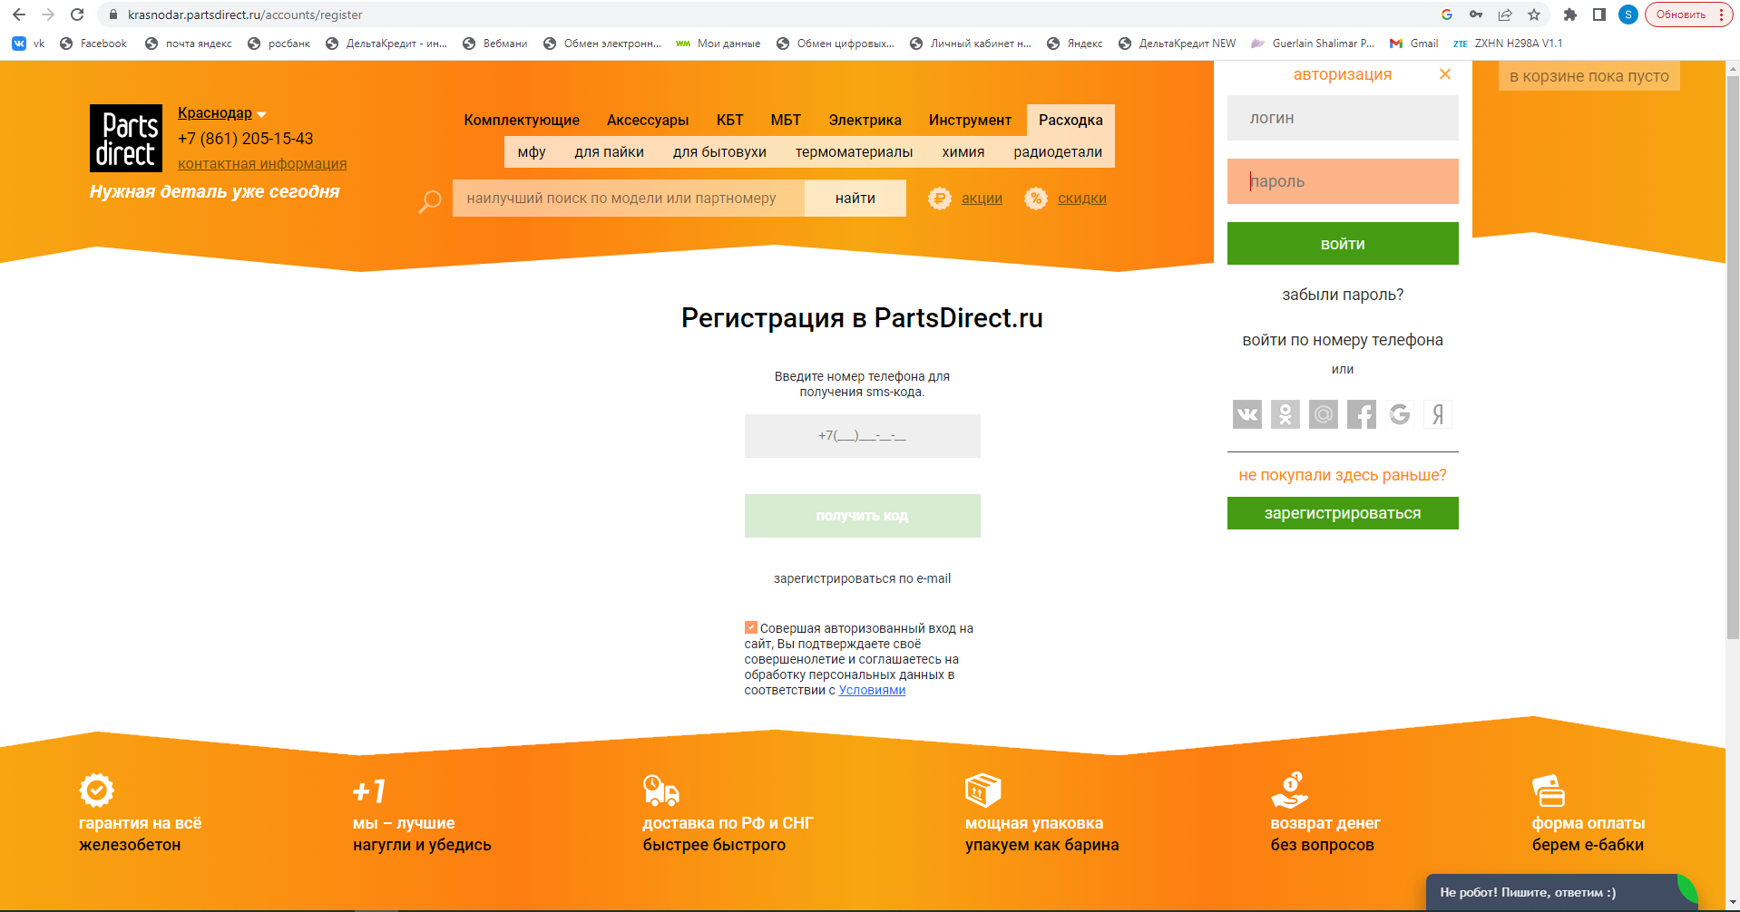

BR_2 | major | high | При вводе невалидного логина и значения "Пусто" пароля на странице авторизации не появляется информационное сообщение "Неверный логин или пароль". | После нажатия на кнопку "Войти" при заполненном невалидным значением поля "Логин" и значением "Пусто" в поле "Пароль" не появляется информационное сообщение "Неверный логин или пароль" Ожидаемый результат: Появляется информационное сообщение "Неверный логин или пароль" Фактический результат: Не появляется информационное сообщение "Неверный логин или пароль". В поле "Пароль" мигает курсор. | 1.Ввести невалидный логин 2. Оставить поле "Пароль" пустым. 3. Нажать на кнопку"Войти" |  | 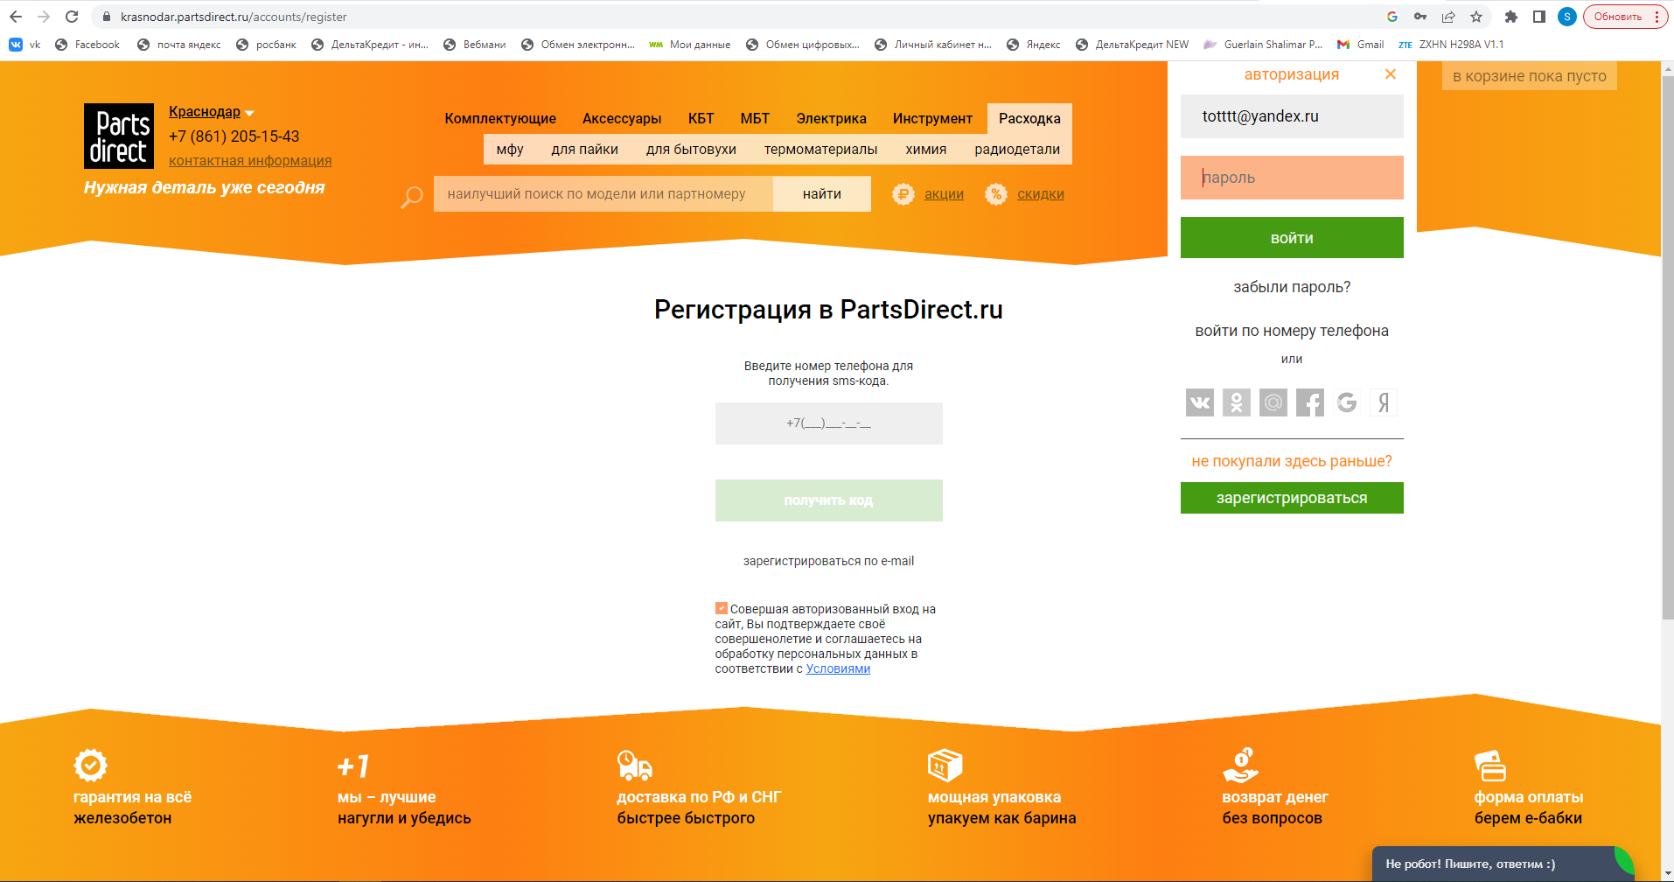

BR_3 | major | high | При изменении номера телефона в личном кабинете не появляется заглушка "Еще раз проверьте номер телефона", если введен некорректный номер телефона | Не появляется заглушка "Еще раз проверьте номер телефона" при вводе номера телефона, состоящим менее, чем из 11 цифр. Кнопка" Сохранить изменения" активна. Изменения сохранились. Ожидаемый результат: При изменении номера телефона в личном кабинете на номер, состоящий из менее, чем 11 цифр, появляется заглушка "Еще раз проверьте номер телефона". Кнопка "Сохранить изменения" Неактивна. Фактический результат: Заглушка "Еще раз проверьте номер телефона" не появляется, кнопка "Сохранить изменения" активна. | 1. Войти в "Личный кабинет" 1. В разделе "Личные данные" в поле "Номер телефона" ввести номер телефона, состоящий из менее, чем 11 цифр, нажать "Сохранить изменения" |  | 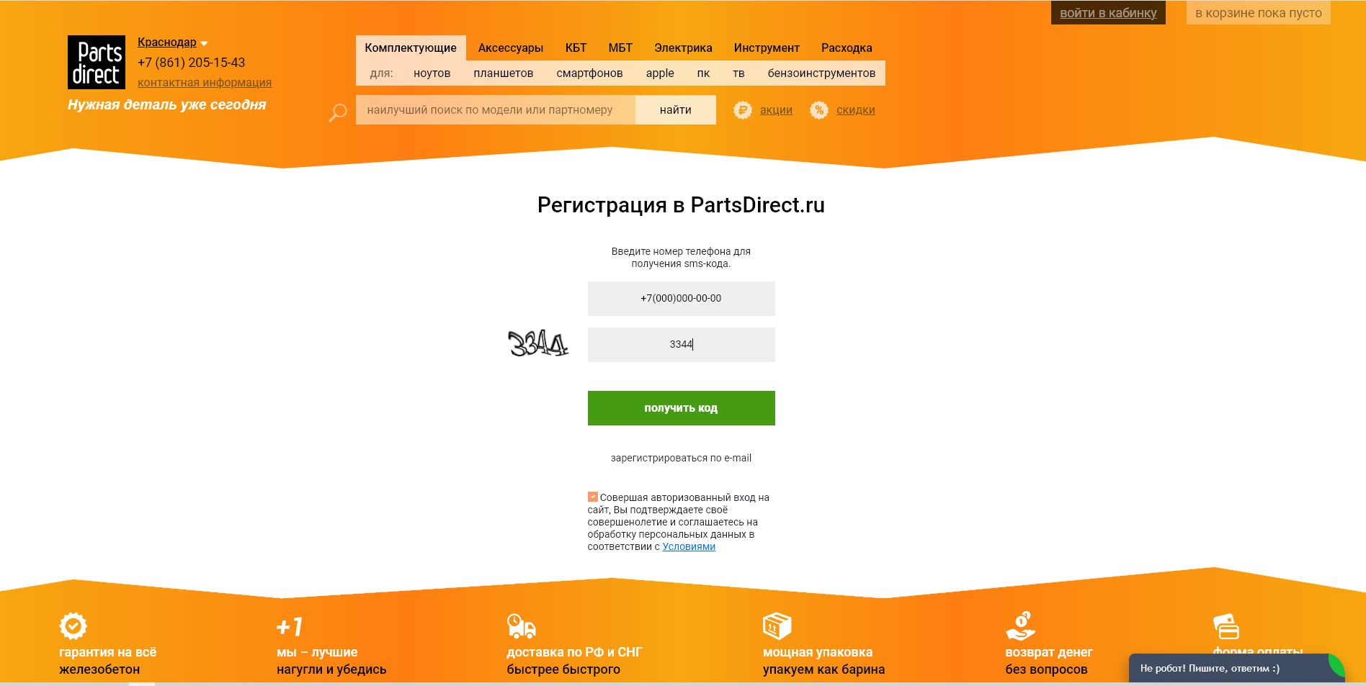 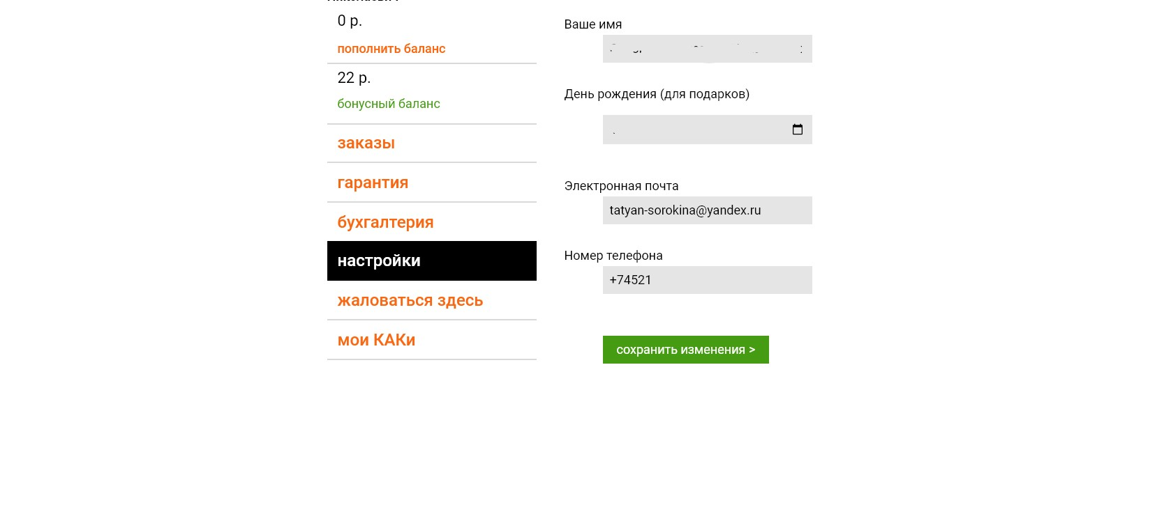

BR_4 | medium | normal | В личном кабинете не появляется заглушка "Вы ещё не родились" при выборе даты рождения в будущем | Ввели дату рождения 12.10.2024. Кнопка "Сохранить изменения" активна, изменения сохранились. Ожидаемый результат: Появляется заглушка "Вы еще не родились", кнопка "Сохранить изменения" неактивна Фактический результат: Заглушка "Вы еще не родились" не появляется, кнопка "Сохранить изменения" активна. Изменения сохранились. | 1. Войти в "Личный кабинет" 1. В разделе "День рождения (для подарков)" выбрать в выпадающем календаре любую дату следующего года. Сохранить изменения |  | 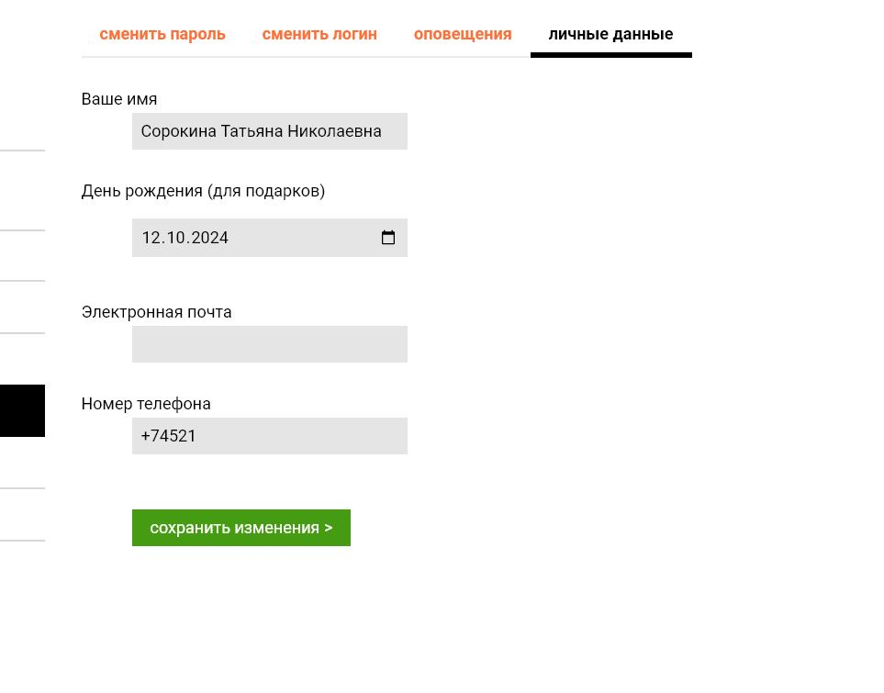

BR_5 | major | high | В строке поиска наименования товара на главной странице плейсхолдер выдает нерелевантный выпадающий список без вертикального скролла. | Начать ввод наименования товара, например "Дисплей", появляется плейсхолдер, но результаты выпадающего меню нерелевантны. Ожидаемый результат: При вводе наименования товара, появляется плейсхолдер с релевантным списком поискового запроса и вертикальным скроллом Фактический результат: Выпадающий список плейсхолдера нерелевантный, вертикального скролла нет. | 1. В поисковой строке начать ввод любого наименования товара, например "Дисплей" |  | 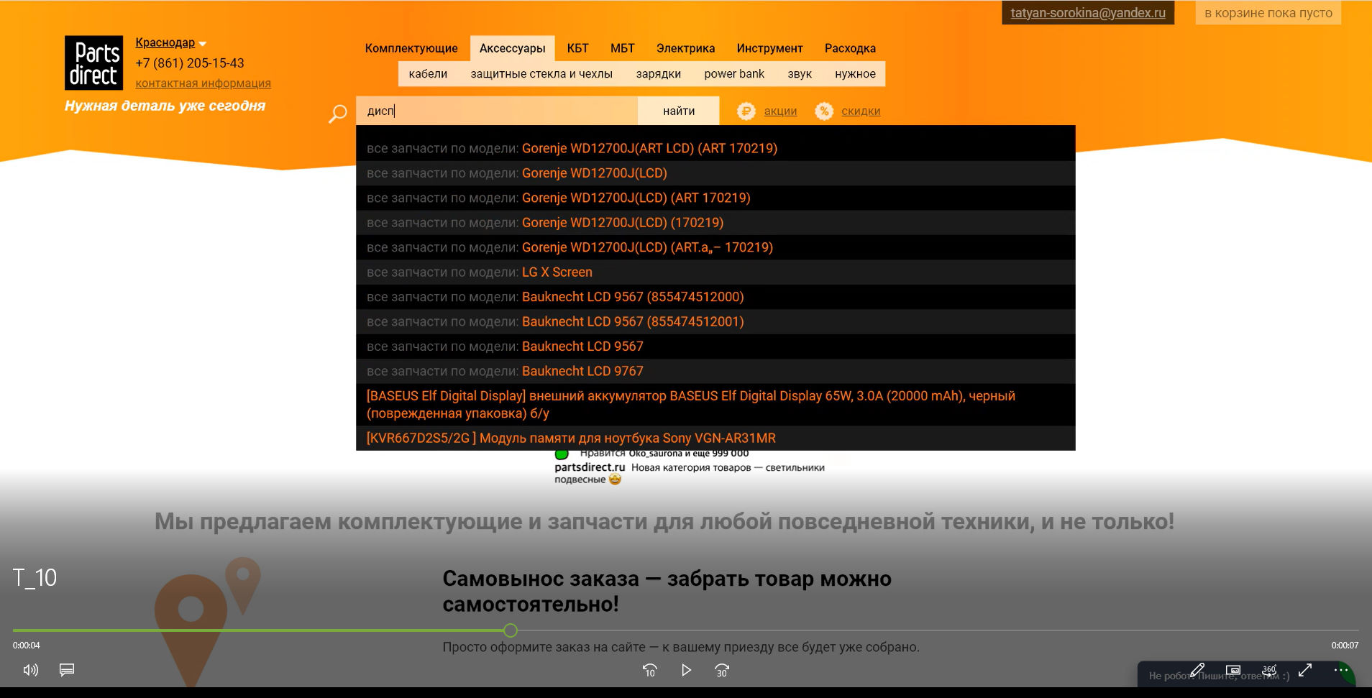

BR_6 | major | high | При вводе в строку поиска товара пробелов, не появляется заглушка "Начните вводить наименование товара" | Если ввести в строку поиска пробелы, то получаем таймаут и далее ошибку 504, заглушка "Начните вводите наименование товара" не появляется, кнопка " Найти" активна. Ожидаемый результат: Появляется заглушка "Начните вводить наименование товара" Фактический результат: Страница уходит в таймаут, ошибка 504 | 1. В поисковой строке ввести только пробелы во всю длину поля, нажать "Найти" |  | 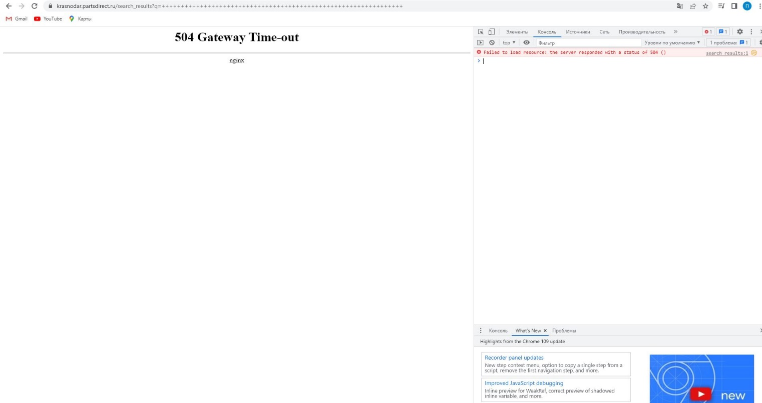

BR_7 | major |  | Не появляется заглушка "Начните вводить наименование товара" при отправке запроса с пустым поисковым полем | Если нажать на кнопку "Найти" при пустом поисковом поле, то получаем таймаут и далее ошибку 504, заглушка "Начните вводите наименование товара" не появляется, кнопка " Найти" активна. Ожидаемый результат: Появляется заглушка "Начните вводить наименование товара" Фактический результат: Страница уходит в таймаут, ошибка 504 | 1. Поисковое поле пустое, нажать "Найти" |  | 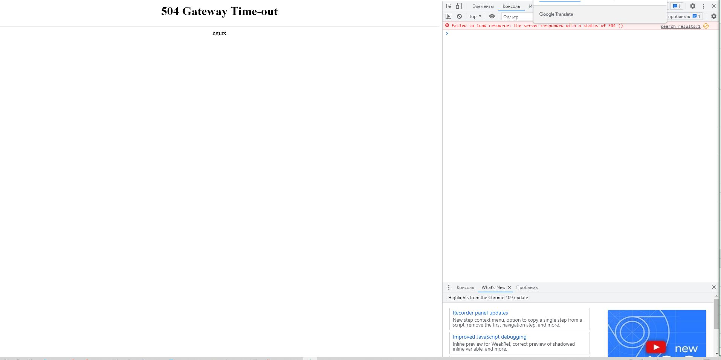

BR_8 | medium | normal | Результаты ввода в поле поискового запроса не удалаяются после рефреша страницы | После удаления результатов предудущего запроса и рефреша страницы, поисковый запрос сохраняется. Для введения нового запроса нужно еще раз удалить результаты прошлого запроса, а затем ввести новый Ожидаемый результат: Поисковое поле пустое, в нем нет данных из прошлого запроса Фактический результат: Предыдущий поисковый запрос сохранился в поле ввода поиска | 1. В поисковой строке ввести любое наименование товара, например "Клавиатура", нажать "Найти" 2. Очистить поисковое поле, обновить страницу |  | 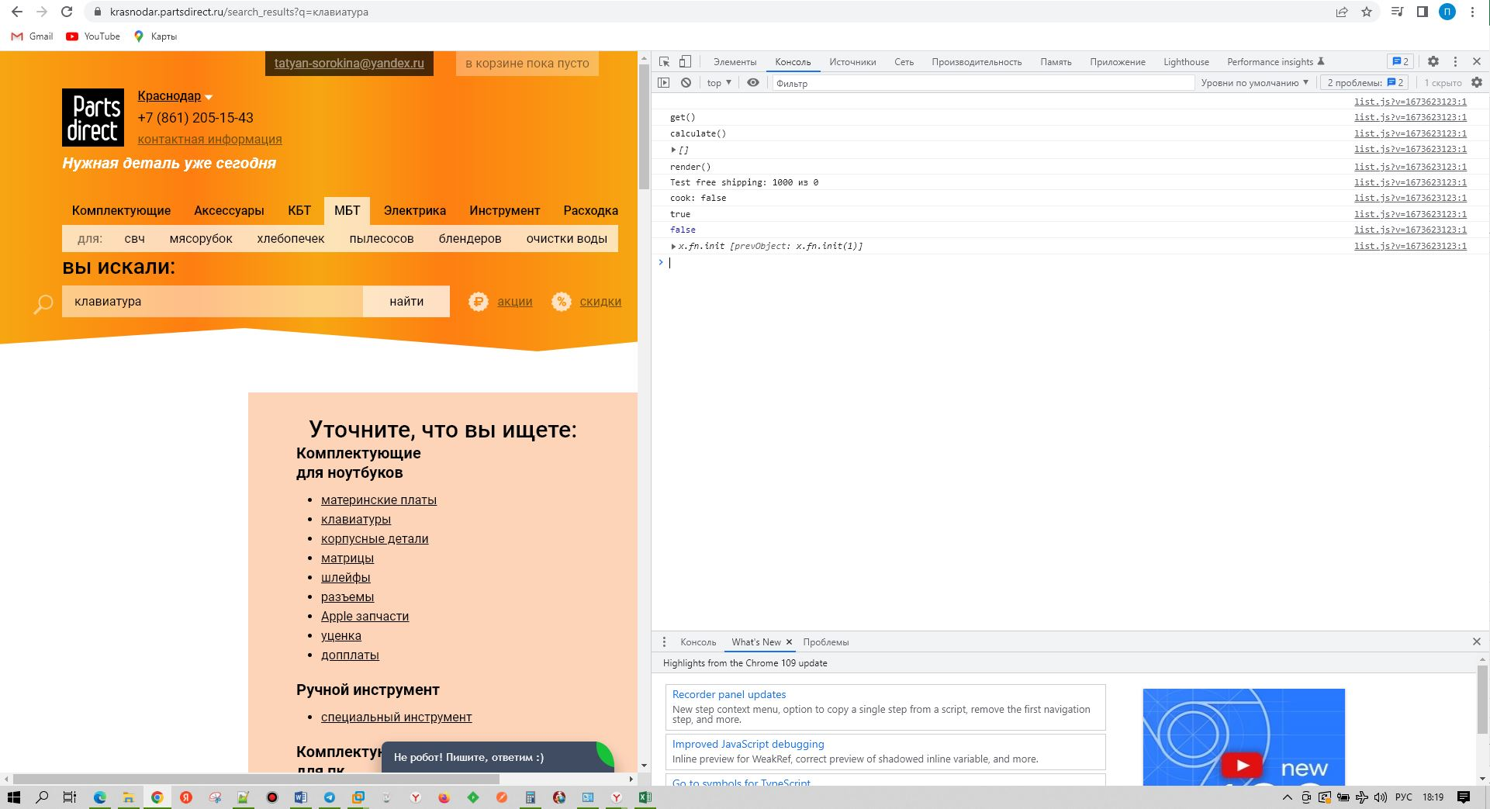

BR_9 | major | high | При вводе некорректных символов в поле с количеством товара, товар удаляется из корзины | При вводе нечислового элемента в поле количество товара, например "*", происходит удаление этого товара из корзины, информационное сообщение "Укажите количество товара" не появляется. Ожидаемый результат: Появляется информационное сообщение "Укажите количество товара", товар из корзины не удаляется Фактический результат: Товар удаляется из корзины, информационное сообщение "Укажите количество товара" не появляется | 1. Выбрать любое наименование товара методом ввода в строку поиска или из одного из блоков в шапке 2. Нажать на кнопку "Купить" 3. Перейти в "Корзину", изменить цифру количества товара на любой элемент, исключая цифры, например "*" | Удаление товара из корзины может существенно затруднить для пользователя оформление покупки. Он может не вспомнить, что это был за товар и где он его находил. | 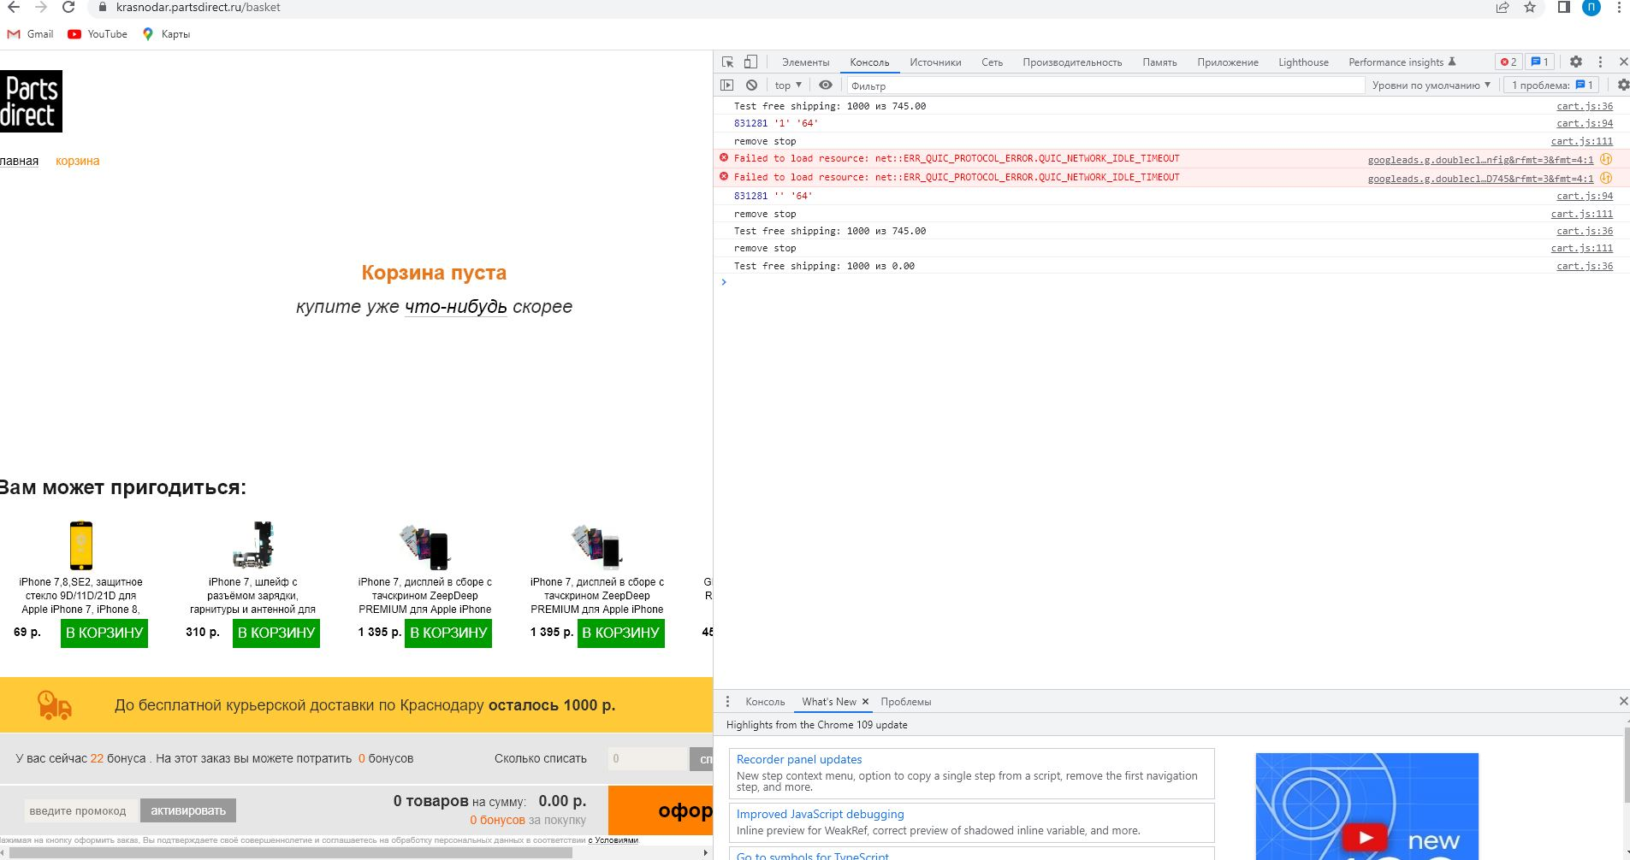

BR_10 | critical | as soon as possible) | Поле ввода номера телефона из блока "Перезвоните мне" принимает не более 10 символов | В поле ввода номера телефона помещается не более 10 цифр, а стандартный номер сотового оператора включает в себя 11 цифр и символ "+" Ожидаемый результат: Поле заполнились корректно, кнопка "Заказать звонок" активна Фактический результат: Поле ввода номера принимает не более 10 цифр, кнопка "Заказать звонок" активна | 1. Нажать на блок "Перезвоните мне" 2. Заполнить поля номером из предусловия |  | 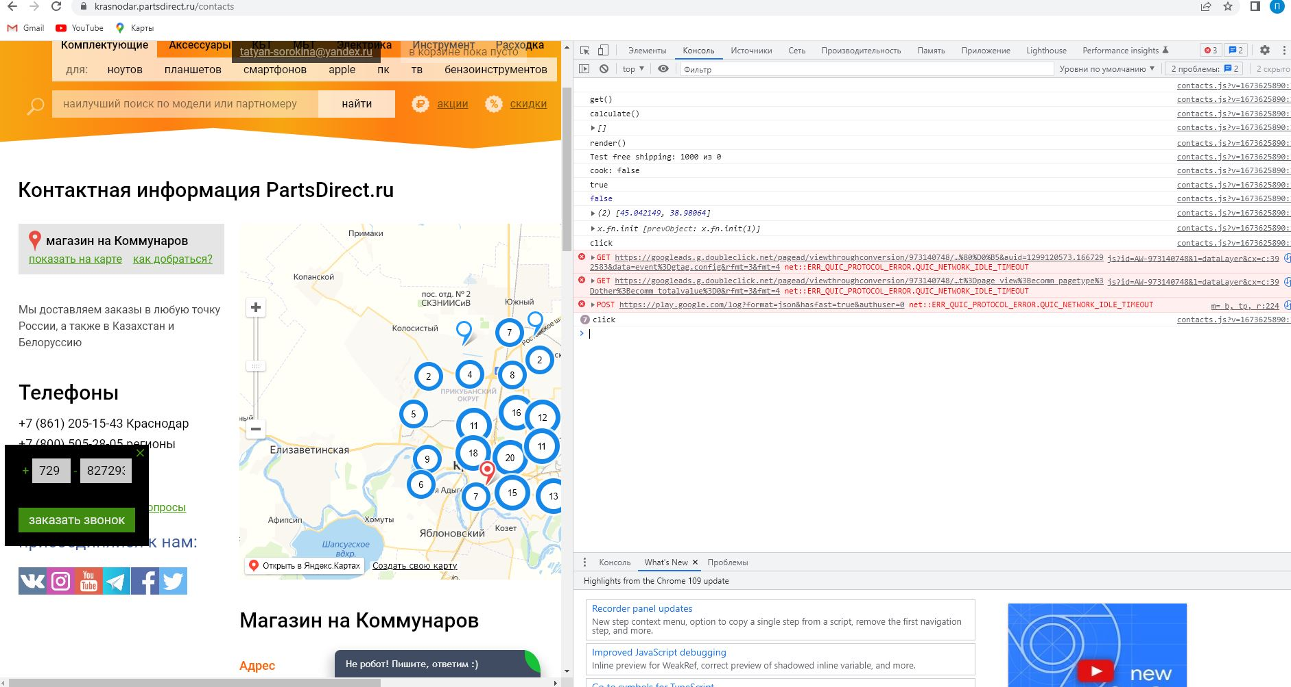

BR_11 | major | high | Не появляется заглушка "Такого номера не существует" при вводе номера телефона менее 11 цифр в блоке "Перезвоните мне" | При вводе количества цифр менее 11 в поле ввода номера телефона в блоке "Перезвоните мне" кнопка "Заказать звонок активна", можно на нее нажать и запрос на звонок отправится, заглушки о некорректности номера не появляется Ожидаемый результат: Появилась заглушка "Такого номера не существует", кнопка "Заказать звонок" неактивна Фактический результат: заглушка "Такого номера не существует" не появилась, кнопка "Заказать звонок" активна, запрос за звонок отправился | 1. Нажать на блок "Перезвоните мне" 2. Заполнить поля номером телефона, состоящим менее, чем из 11 цифр |  | 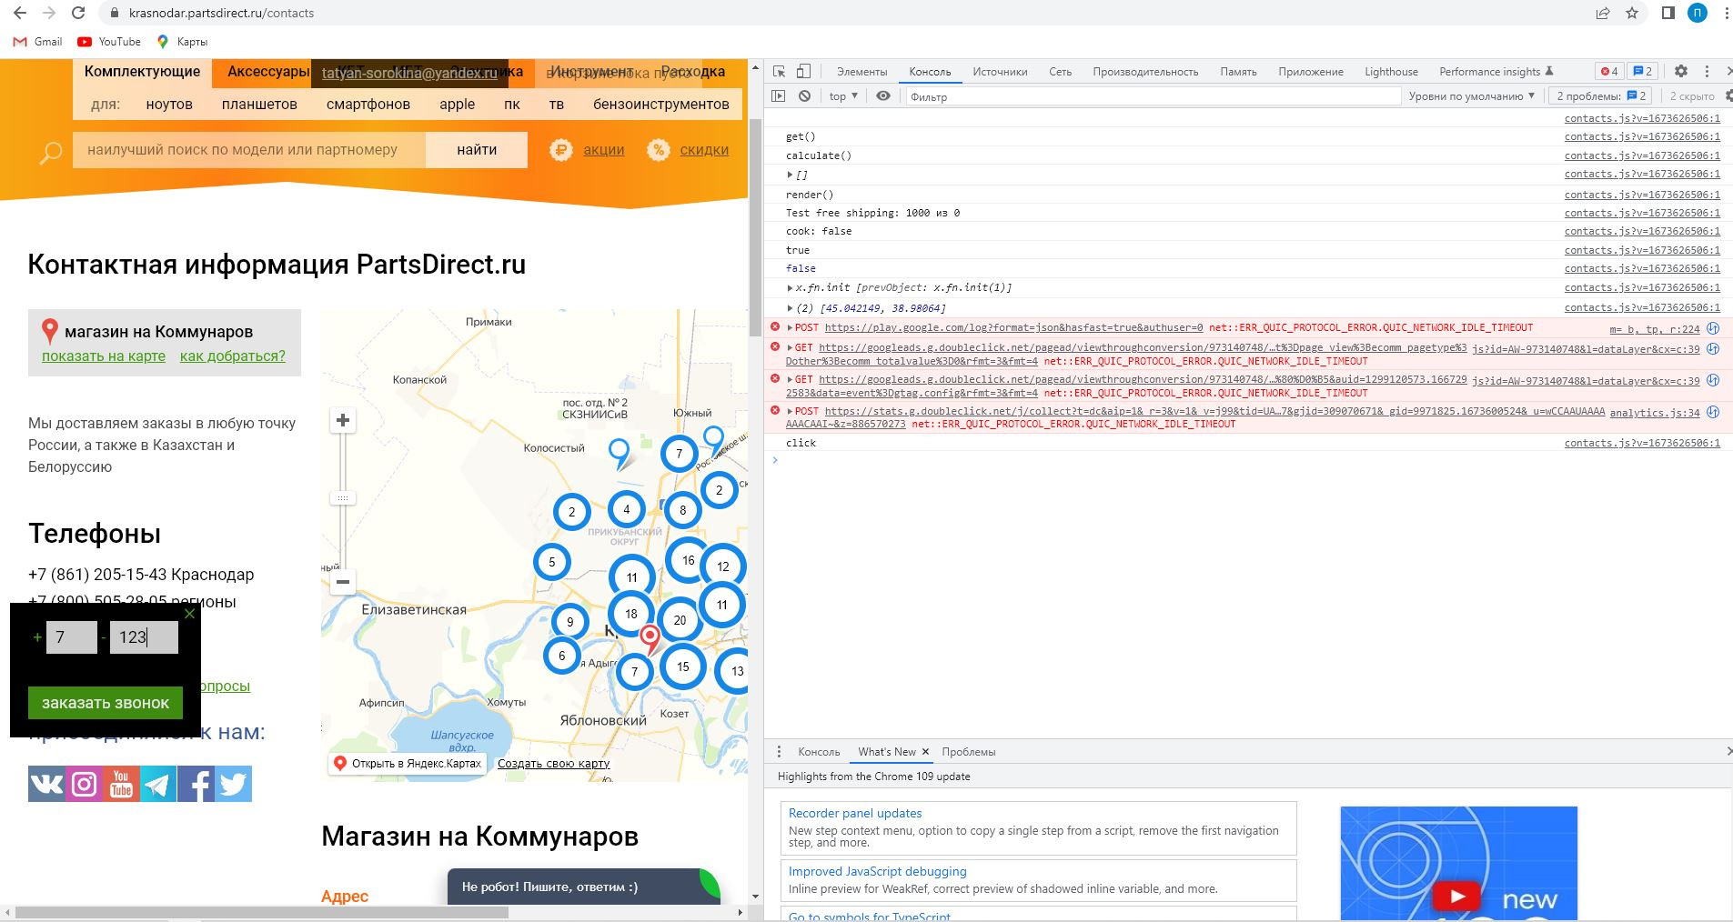

BR_12 | major | high | Ошибка 500 при отправке запроса на обратный звонок с пустым полем в блоке "Перезвоните мне" | При отправке запроса на обратный звонок с пустым полем, страница уходит в тайм-аут, кнопка "Заказать звонок меняет цвет на темно-зеленый, становится некликабельной, в логах появляется ошибка 500 Ожидаемый результат: Кнопка "Заказать звонок" неактивна, поле ввода номера подсвечено красным Фактический результат: Кнопка "Заказать звонок" активна, при нажатии на нее ее меняется цвет на темно-зеленый, становится некликабельной, код ошибки 500 | 1. Нажать на блок "Перезвоните мне" 2. Нажать "Заказать звонок", поле ввода номера телефона пустое. |  | 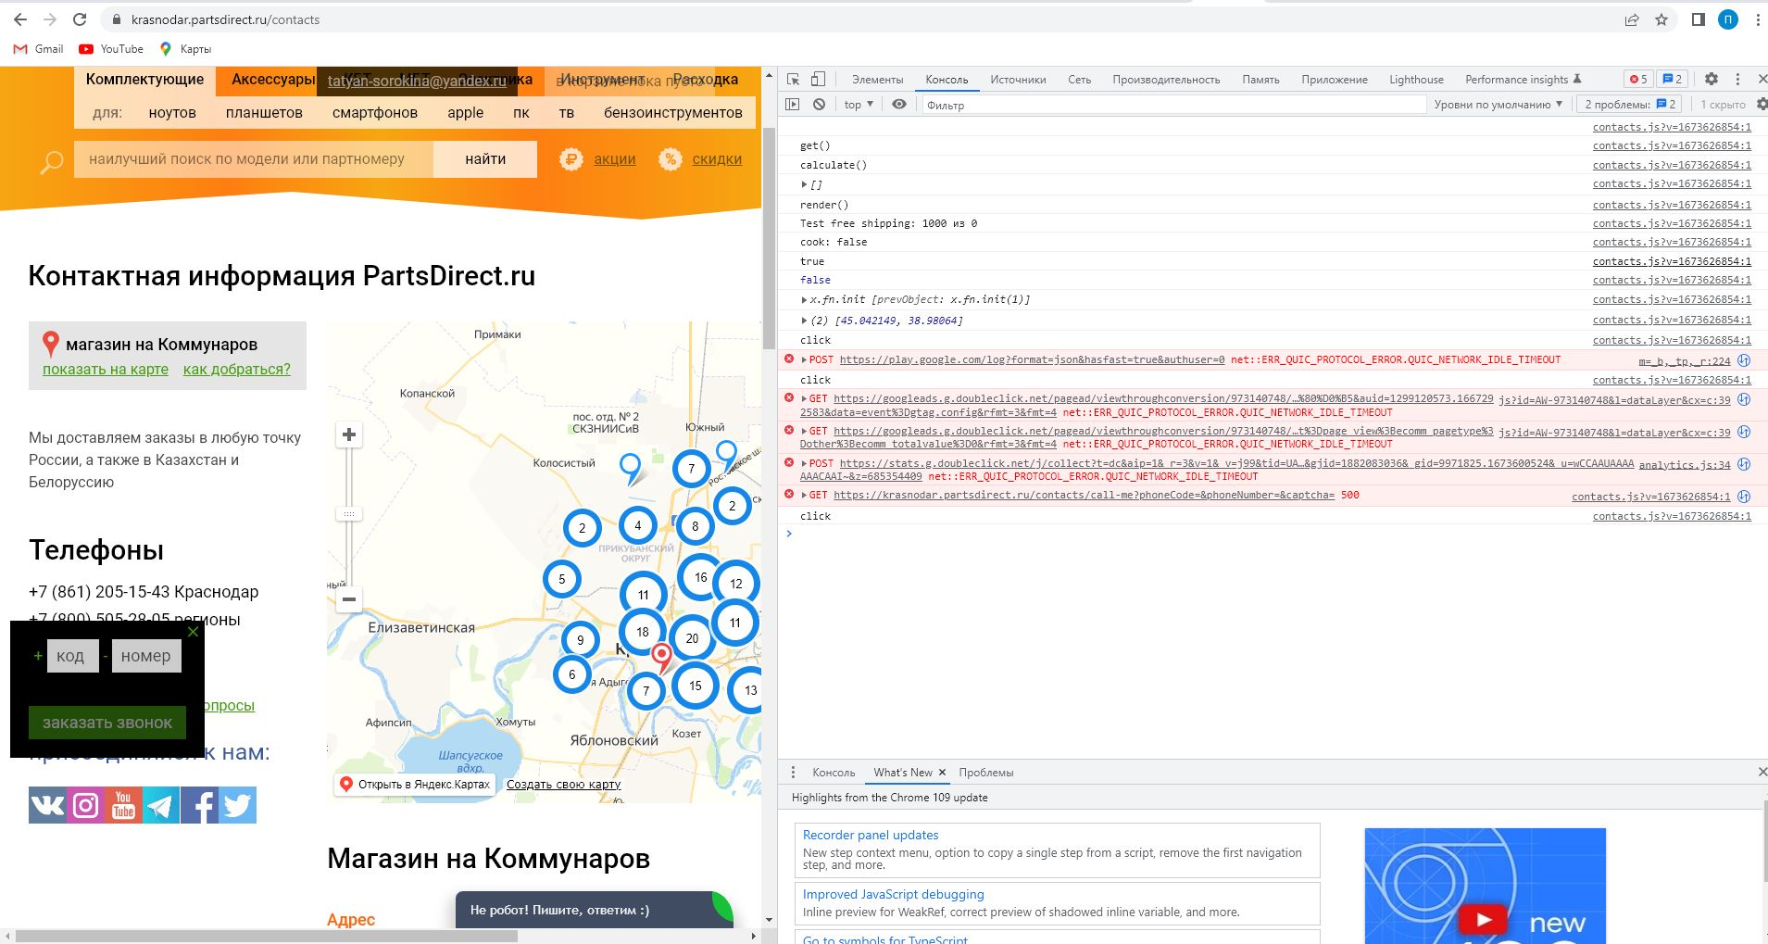

BR_13 | medium | normal | При переходе в любой раздел сайта пропадает блок " Полный каталог товаров" из шапки страницы | Если перейти в любой из разделов сайта, то в шапке страницы отсутствует блок " Полный каталог товаров", который должен находиться в нижнем правом ряду под блоками "Акции" и "Скидки" Ожидаемый результат: Блоки в шапке разделов имеют тот же порядок расположения и вид, что и на главной странице Фактический результат: Отсутствует блок "Полный каталог товаров" | 1. Изучить вид и расположение блоков в шапке главной страницы, сверить со спецификацией (4.5) 2. Перейти в любой раздел сайта, например https://krasnodar.partsdirect.ru/stekalicase |  | 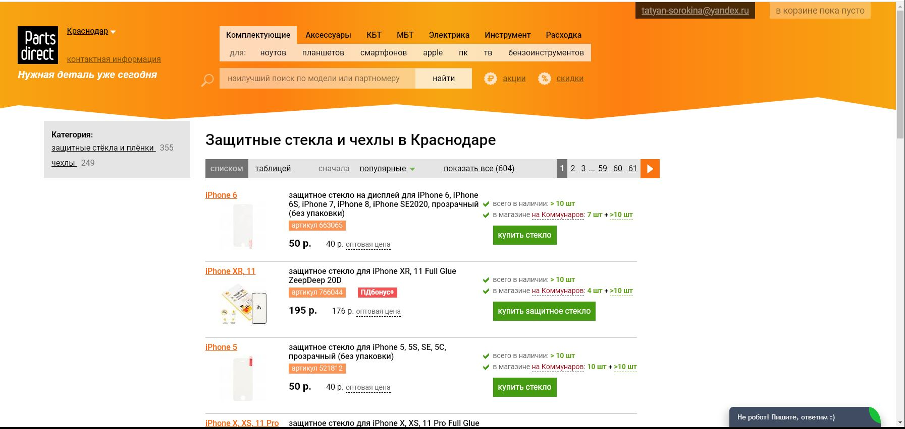

BR_14 | medium | normal | При проверке верстки DevTools, получили ошибку 404 | Ожидаемый результат: верстка "поехала" при размерах страницы 333px*844px Фактический результат: вёрстка "поехала" при размере страницы 951px*844px, при перезагрузке страницы ошибка 404 | 1.Вызвать инструменты разработчика любым удобным способом, например, нажать F12 2. Уменьшать окно до тех пор, пока не "поедет" верстка | 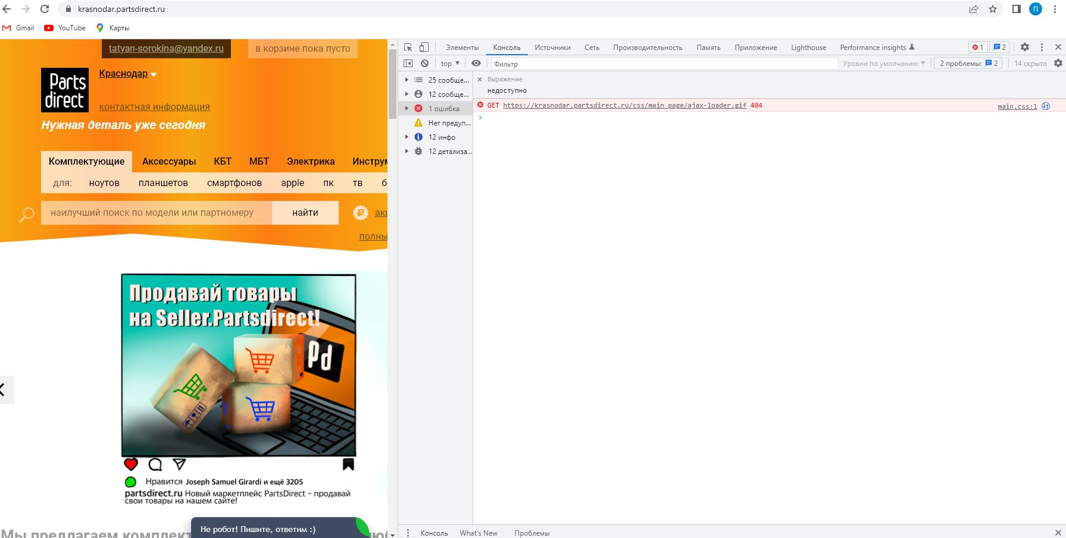

BR_15 | medium | normal | При увеличении количества символов в названии блоков в шапке страницы, происходит "наезд" нижнего белого фона на блок "Полный каталог товаров" | Если вместо сокращений использовать полные названия в блоках, например, "Крупная бытовая техника", а не КБТ, то вёрстка "едет", нижние блоки частично скрываются под белым фоном Ожидаемый результат: все блоки шапки располагаются в соответствии со спецификацией (8.5) Фактический результат: вёрстка "поехала", блок "Полный каталог товаров" оказался частично скрыт нижним белым фоном | 1. Вызвать код любого элемента блока в шапкес помощью DevTools, увеличить количество символов в названии блока. |  | 